6ème
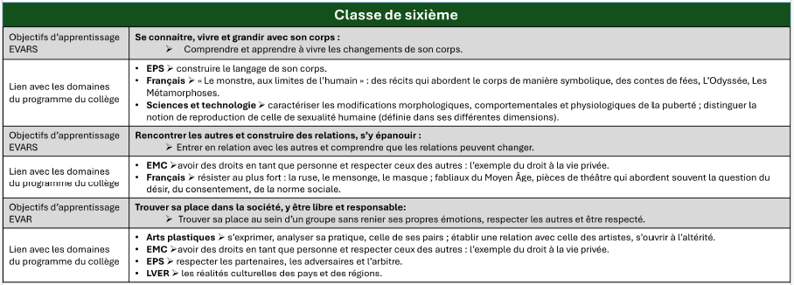
Sixième

Se connaître, vivre et grandir avec son corps
Objectif d'apprentissage : Comprendre et apprendre à vivre les changements de son corps.
Notions et compétences | Propositions de démarches et d’activités pour les séances spécifiques | Qui ? Comment ? Sur quoi ?
• Connaître les changements induits par la puberté. | • Réfléchir collectivement, en s’appuyant sur des textes scientifiques et le programme des sciences et technologie : - autour du mot « puberté » et ce qu’il peut signifier ; - à la diversité des rythmes biologiques des individus : le passage de l’enfance à l’adolescence suit-il un rythme unique ? Est-ce un modèle unique ? Quelle place y a-t-il pour la singularité ? ; - autour des changements induits par la puberté dans ses différentes dimensions (biologique, psychoaffective, morale, socioculturelle, relationnelle) et de leur diversité ; - sur la manière de trouver des informations, fiables et adaptées à son âge, au sujet de la puberté ; - à des comportements et moyens qui aident à se sentir à l’aise avec les effets et conséquences des transformations corporelles, tout particulièrement les menstruations (règles). | M. B (SVT) / Mme A (infirmière) Sur séance Sciences et Techno Caractériser les modifications morphologiques, comportementales et physiologiques de la puberté Distinguer la notion de reproduction de celle de sexualité humaine (définie dans ses différentes dimension)
• Comprendre que la puberté est une composante de l’adolescence, qui entraîne des changements physiques, physiologiques, psychologiques et affectifs, et savoir que ces changements se produisent selon des rythmes différents pour chaque individu.

• Savoir que les menstruations (règles) douloureuses nécessitent une consultation médicale. | • Observer et analyser la diversité des représentations du corps sexué à partir d’oeuvres artistiques (peinture, sculpture, etc.) ou littéraires (anciennes ou contemporaines) et prendre conscience du fait que chaque personne a un corps singulier et qu’il existe des différences en termes de taille, de morphologie et de fonctionnement.
 | • Porter un regard bienveillant sur soi : nommer ses forces et ses qualités.

Rencontrer les autres et construire des relations, s’y épanouir
Objectif d'apprentissage : Entrer en relation avec les autres et comprendre que les relations peuvent changer.
Notions et compétences | Propositions de démarches et d’activités pour les séances spécifiques | Comment ?
• Caractériser le contexte, la nature et les enjeux d’une relation interpersonnelle : indifférence/intérêt ; familiarité/altérité ; sympathie/antipathie ; attirance/répulsion. | • À partir d’un atelier de photolangage ou d’exemples fictifs de témoignages, identifier les composantes des différentes relations interpersonnelles (par exemple, la confiance, l’échange, le respect, le soutien, l’empathie, la solidarité) et montrer comment elles peuvent être exprimées. | Mme E (Lettres) / Mme G (doc) Sur séance Lettres Résister au plus fort : la ruse, le mensonge, le masque Fabliaux du Moyen-âge Pièces de théâtre qui abordent souvent la question du désir, du consentement, de la norme sociale
• Savoir penser de façon critique : reconnaître les influences positives et négatives des pairs sur les décisions et les comportements à l’adolescence. | • Analyser une liste de messages circulant dans les réseaux sociaux et impliquant la considération du corps des autres (messages adaptés à l’âge de 11-12 ans) et inviter les élèves : - à jouer un rôle de modérateur en argumentant leurs décisions ; - à identifier ce qu’il convient de faire si l’on est victime ou témoin de cyberharcèlement (identifier des adultes de confiances, dans l’établissement et en dehors, à qui en parler ; s’adresser à des structures ou services d’aide : 119, 3018, services de police et de gendarmerie).
• Connaître, en particulier dans l’usage des outils numériques, le cadre légal qui vise à protéger la vie privée et respecter l’intimité de tout individu et la dimension éthique qui le sous-tend.
• Développer des relations constructives : développer des liens sociaux. | • Décrire une situation de harcèlement selon plusieurs points de vue en décrivant les émotions ressenties par les différents protagonistes.

Trouver sa place dans la société, y être libre et responsable
Objectif d'apprentissage : Trouver sa place au sein d’un groupe sans renier ses propres sentiments, respecter les autres et en être respecté.
Notions et compétences | Propositions de démarches et d’activités pour les séances spécifiques | Comment ?
• Étudier les fonctionnements sociaux : - en différenciant : règles, normes, modèles et stéréotypes ; - en interrogeant les normes sociales et culturelles et en analysant leurs impacts ; - en considérant les processus de hiérarchisation ou d’exclusion (réelle ou symbolique) à l’oeuvre au sein des groupes d’appartenance. | • Réfléchir à l’organisation et à l’utilisation des espaces du collège : les stéréotypes ont-ils une répercussion négative et inégalitaire ? Proposer des stratégies pour une organisation et une utilisation plus égalitaire des espaces partagés. | Mme C (EPS) / Mme G (prof doc) Sur séance EPS Respecter les partenaires, les adversaires et l'arbitre
• Comprendre ce que signifie, à la puberté, la liberté d’être soi-même et le devoir de respect des autres. | • Réfléchir de façon argumentée : « être à l’aise », ou « ne pas être à l’aise », lorsqu’on se trouve au milieu des autres. À quoi cela est-il dû ? Comment agir pour que chacune et chacun se sente mieux ?
• Développer des relations fondées sur l’acceptation des autres dans leur diversité, la collaboration, la coopération, l’entraide. | • Identifier et caractériser le lien entre des enjeux individuels de santé et des enjeux collectifs (par exemple, en posant la question de la vaccination comme acte citoyen).

5ème
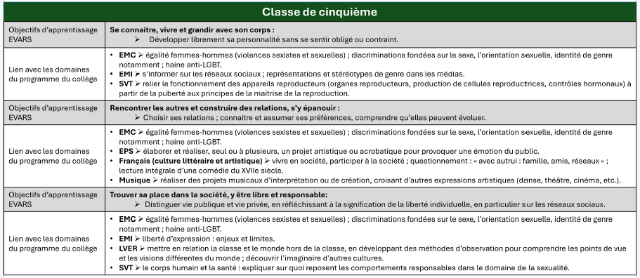
Cinquième

Se connaître, vivre et grandir avec son corps
Objectif d'apprentissage : Développer librement sa personnalité sans se sentir obligé ou contraint.
Notions et compétences | Propositions de démarches et d’activités pour les séances spécifiques | Qui ? Comment ? Sur quoi ?
• Différencier sexe, genre et orientation sexuelle et respecter leurs diversités. | S’appuyer sur des documents scientifiques et les programmes de sciences et technologie pour identifier ce qui relève du sexe biologique, du genre et de l’orientation sexuelle.
• Comprendre comment l’attirance et les sentiments amoureux permettent de prendre conscience de son orientation sexuelle. | Prévenir les discriminations liées au sexe, au genre ou à l’orientation sexuelle.
• Comprendre que la diversité des apparences physiques n’empêche pas l’égalité, et réciproquement. | Analyser les notions de santé et de bien-être : par exemple, que signifie « être en bonne santé », « ne pas être en forme », « aller bien », « aller mal » ? Différencier malaise, trouble, douleur, maladie. Conséquences pratiques et comment se faire aider.
• Identifier la santé comme un « état complet de bien-être physique, mental et social » (OMS). | Analyser les places que la société confère aux femmes et aux hommes, leurs parcours sociaux ou professionnels : sont-ils différenciés, hiérarchisés, choisis, imposés ?
• Développer des relations sociales constructives : l’acceptation des autres dans leur diversité. | Déterminer des facteurs qui influencent positivement ou négativement ces parcours. Étudier des législations nationales et des accords internationaux qui reconnaissent et protègent les droits humains de chaque individu.

Rencontrer les autres et construire des relations, s’y épanouir
Objectif d'apprentissage : Choisir ses relations : connaître et assumer ses préférences, comprendre qu’elles peuvent évoluer.
Notions et compétences | Propositions de démarches et d’activités pour les séances spécifiques | Qui ? Comment ? Sur quoi ?
• Reconnaître l’importance de la diversité et de la non-discrimination et prendre conscience que chaque individu a droit à la liberté et au respect. | • Discuter de façon argumentée et réflexive : « qu’est-ce qu’une relation respectueuse de l’intimité et de l’intégrité corporelle des personnes ? »
• Identifier ce qui caractérise une relation interpersonnelle positive et ce qui caractérise une relation interpersonnelle négative. | • À partir d’exemples dans la littérature ou les médias, définir la notion de consentement et les différentes manières de le solliciter, de l’exprimer, d’exprimer le refus, de reconnaître le consentement, de reconnaître et respecter le refus. Expliquer l’importance du consentement sur la prise de décisions relatives à la sexualité.
• Comprendre que tout acte de nature sexuelle non désiré constitue une violence sexuelle. | • À partir de textes de littérature ou d’extraits de film, analyser différentes relations amicales ou amoureuses pour identifier les facteurs positifs de relations agréables et heureuses, et les facteurs venant faire obstacle à de telles relations.
• S’affirmer par le consentement et le refus. | • Discuter de façon argumentée et réflexive : qu’est-ce qu’une relation respectueuse de l’intimité des personnes qui entrent en relation ?
• Développer des relations sociales fondées sur l’acceptation des autres dans leur diversité, la collaboration, la coopération, l’entraide. | • Réfléchir sur les conséquences des comportements problématiques et sur la manière de développer des relations positives et constructives.
• Prendre conscience que les réseaux sociaux et Internet diffusent des contenus sexuellement explicites, interdits aux personnes mineures, qui peuvent être choquants, violents, peuvent véhiculer des stéréotypes et banaliser des comportements violents. Élaborer des stratégies pour s’en protéger et protéger les autres. | • Analyser des cas simples et concrets (tirés de situations de saisines de la Cnil ou du Défenseur des droits) pour sensibiliser aux questions des données personnelles, du cyberharcèlement et de contenus illégaux.

Trouver sa place dans la société, y être libre et responsable
Objectif d'apprentissage : Distinguer vie publique et vie privée, en réfléchissant à ce que signifie la liberté individuelle, en particulier sur les réseaux sociaux.
Notions et compétences | Propositions de démarches et d’activités pour les séances spécifiques | Qui ? Comment ? Sur quoi ?
• Définir les notions de liberté, de respect et d’égalité concernant le sexe, le genre et l’orientation sexuelle | • Réfléchir sur les intentions, les pensées, les émotions et les comportements à partir de situations cybersexistes ou cyberviolentes qu’ils auraient pu rencontrer ou connaître
• Identifier des situations de cyberviolences à caractères sexistes et sexuels et leurs effets néfastes | • Identifier des personnes de confiance à qui signaler des violences et demander de l’aide, pour soi ou quelqu’un d’autre, prendre connaissance du 3018, le numéro pour les personnes victimes ou témoins d’un cas de harcèlement et/ou de violences numériques
• Prendre conscience que chaque individu possède des droits humains (droit à la dignité, droit au respect de sa vie privée, droit à l’image)
• Savoir comment réagir de manière efficace lorsqu’une personne est victime de harcèlement ou de violences sexistes ou sexuelles (pratiquer une écoute empathique, apporter du soutien solidaire à la victime, signaler les violences) | • S’inscrire dans une démarche empathique et comprendre où se situe la limite entre l’acceptable et l’inacceptable.
• Prendre conscience que l’utilisation d’Internet et des réseaux sociaux peut entraîner des situations dangereuses ou des infractions à la loi, élaborer des stratégies pour s’en protéger et protéger les autres | • Analyser ou rejouer, dans le cadre d’un théâtre forum, certaines saynètes mettant en scène différents protagonistes (victime, agresseur, témoins) pour prendre la mesure des risques et des responsabilités impliquées
• Développer sa capacité d’écoute, l’attention portée aux autres et des relations sociales constructives | • Définir les droits humains en matière de défense contre les discriminations. Se documenter et s’informer sur des législations visant à protéger les droits des individus et à lutter contre les discriminations, en particulier l’article 225-1 du Code pénal

4ème
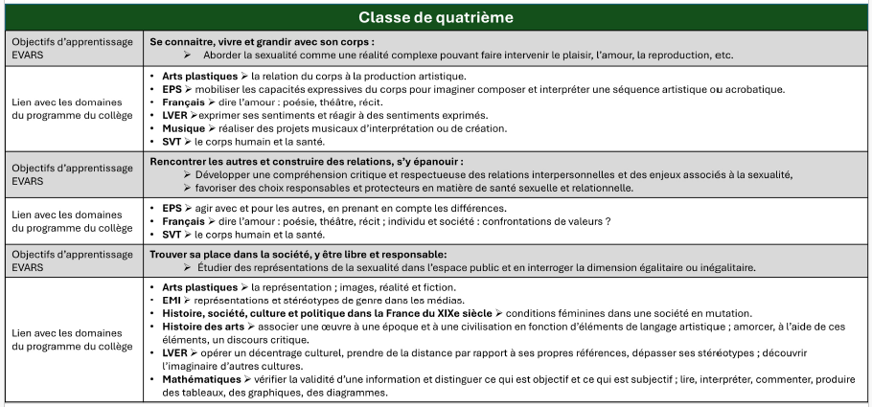
Quatrième

Se connaître, vivre et grandir avec son corps
Objectif d'apprentissage : Aborder la sexualité comme une réalité complexe pouvant faire intervenir le plaisir, l’amour, la reproduction, etc.
Notions et compétences | Propositions de démarches et d’activités pour les séances spécifiques | Qui ? Comment ? Sur quoi ?
• Envisager les différents aspects de la sexualité : physique/psychologique ; personnelle/interpersonnelle ; impliquant différentes parties du corps ; faisant l’objet d’une série de représentations et de modèles sociaux pouvant impliquer l’amour, le plaisir, la reproduction. | • Reconnaître la variété des termes et des niveaux de langue associés à la sexualité et à son expression (vécue, imaginée, objective et scientifique). | Mme E (Lettres) / Mme G (prof doc) Sur séance Lettres Dire l'amour : poésie, théâtre, récit
• Savoir qu’il existe des personnes intersexes. | • Repérer les différents sentiments ou les différentes émotions en lien avec la sexualité, ainsi que les manières dont le corps se trouve impliqué et représenté.
• Envisager la sexualité comme un cheminement personnel singulier et comprendre sa diversité d’expression.
• Comprendre, identifier, apprendre à gérer ses émotions. | • Apprendre à gérer ses émotions, comprendre leur importance pour développer des relations de qualité et prévenir les violences.
• Connaître où et comment s’informer ou bénéficier de dépistages ou d’une prise en charge médicale en santé sexuelle (vaccination contre les infections à papillomavirus humains, douleurs gynécologiques, troubles du cycle menstruel, dépistage de l’endométriose, etc.). | • Présenter et expliquer les différentes sources d’information sur la santé sexuelle et leur fonctionnement (infirmerie de l’établissement, centres de santé sexuelle de la ville, centres gratuits d’information, de dépistage et de diagnostic.
• Développer sa capacité à faire des choix responsables.

Rencontrer les autres et construire des relations, s’y épanouir
Objectif d'apprentissage : Développer une compréhension critique et respectueuse des relations interpersonnelles et des enjeux associés à la sexualité ; favoriser des choix responsables et protecteurs en matière de santé sexuelle et relationnelle.
Notions et compétences | Propositions de démarches et d’activités pour les séances spécifiques | Qui ? Comment ? Sur quoi ?
• Définir la notion de relation (échange, don, partage, réciprocité), les positions au sein des groupes d’appartenance, la notion de consentement dans son rapport à la liberté. | • En étudiant ou en représentant une scène de rencontre amoureuse (en littérature, au cinéma, au théâtre), repérer et analyser les notions de consentement et de plaisir. | Association Résonantes / Mme I (AED) Sur demi-journée "banalisée"
• Connaître les incidences des réseaux sociaux sur les relations et les choix de relations : être ou ne pas être sous le regard des autres ; examiner ce que ce regard des autres apporte à l’affirmation de soi et à la reconnaissance, pourquoi il peut aussi nuire et comment s’en protéger ; identifier les ressources et les comptes favorables ou non au bien-être et à l’estime de soi. | • Repérer et analyser les mécanismes d’emprise et de domination psychologique qui ont pour but de soumettre et contrôler la victime, et qui sont des mécanismes intrinsèques : - des violences au sein du couple ; - des violences sexuelles de personnes ayant autorité sur un enfant, un adolescent, un adulte (famille, entraîneur sportif, soignant) ; - de l’exploitation sexuelle.
• Comprendre les problèmes associés à la diffusion et au commerce des images (des autres ou de soi), à la marchandisation | • Identifier ce qui caractérise un délit et les personnes - ressources susceptibles d’apporter de l’aide, à partir d’une situation ou d’un témoignage fictif, ou bien d’un témoignage réel déjà exprimé dans l’espace public.
du corps, à l’exploitation sexuelle, à la prostitution des mineurs, savoir comment il est possible de s’en protéger et d’être aidé pour le faire. | • Identifier les situations où le partage d’images ou de documents en ligne est interdit (harcèlement), ainsi que les conséquences de l’utilisation du « like » ou du « j’aime », quelle qu’en soit la forme.
• Comprendre l’importance de prendre des décisions favorables à sa santé et celle des autres, faire des choix responsables : - décision d’avoir ou non un rapport sexuel ; - prévention des infections sexuellement transmissibles (modes de transmission et moyens de protection) ; - prévention des grossesses non prévues et/ ou non désirées (moyens de contraception, interruption volontaire de grossesse). | • Identifier, à partir d’exemples fictifs, des attitudes qui permettent : - de reconnaître les risques liés à la diffusion d’images (dont des images qui exposent des corps nus, partiellement nus ou sexualisés) et comment s’en protéger ; - d’aider les victimes de cyberviolences sexistes et sexuelles ; - d’identifier des adultes de confiance, des autorités et des services disponibles pour aider les victimes (3018 pour les violences numériques et 119 enfance en danger) ; - de montrer comment réagir de manière efficace lorsque l’on est victime ou témoin de violences ; - d’apprendre à lutter contre les cyberviolences sexistes et sexuelles, notamment en signalant les contenus intimes non consentis diffusés (pornodivulgation), les comptes et les supports destinés à harceler une personne par la diffusion de contenus humiliants.
• Identifier un adulte de confiance, un lieu, un service d’aide et de soutien à qui s’adresser pour échanger, poser des questions, trouver des informations en lien avec sa santé sexuelle, bénéficier d’un dépistage ou d’une prise en charge médicale ou être aidé en cas de violences sexistes et sexuelles (y compris l’inceste) ou de violences fondées sur des discriminations telles que définies par le Code pénal.
• Savoir demander de l’aide pour soi ou pour une autre personne.

Trouver sa place dans la société, y être libre et responsable
Objectif d'apprentissage : Étudier des représentations de la sexualité dans l’espace public et en examiner la dimension égalitaire ou inégalitaire.
Notions et compétences | Propositions de démarches et d’activités pour les séances spécifiques | Qui ? Comment ? Sur quoi ?
• Analyser la notion de norme sociale, de modèle, de stéréotype et réfléchir aux effets induits : intégration, exclusion, socialisation, normalisation. | • Par l’analyse d’images et de spots publicitaires, repérer et analyser la marchandisation des corps, la sexualisation des situations et des corps ainsi que les stéréotypes véhiculés. | M. H (HG) / Mme I (AED) Sur séance HG Conditions féminines dans une société en mutation
• Repérer et expliquer la différence entre des situations ou des représentations égalitaires et d’autres qui ne le sont pas (femmes/hommes ; majorités/minorités).
• Savoir penser de façon critique. | • Analyser les stéréotypes dans une perspective historique pour discuter d’égalité dans la sexualité, à partir d’œuvres littéraires ou artistiques.
• Décrypter les messages et les images de la sexualité dans les médias (explicites et/ou implicites).
• Comprendre la notion de pornographie, la différencier des contenus érotiques et prendre conscience que la pornographie représente, de manière faussement réaliste et stéréotypée, des actes sexuels dépourvus de toute dimension affective ou sentimentale et souvent violents. | • Réaliser une exposition de sensibilisation des autres collégiens de l’établissement sur les stéréotypes et les questions d’égalité.
• Comprendre les raisons de l’interdiction d’accès des mineurs à la pornographie, inscrite dans le Code pénal. | • À partir de témoignages ou d’extraits de reportages, identifier les mécanismes de recrutement des systèmes prostitutionnels (via les réseaux sociaux ou des recruteurs).
• Identifier les conséquences de la prostitution sur la santé des victimes et prendre conscience que les réseaux prostitutionnels utilisent les réseaux sociaux pour développer leurs activités illégales.

3ème
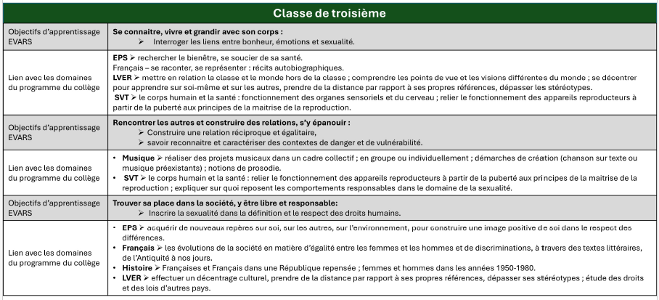
Troisième

Se connaître, vivre et grandir avec son corps
Objectif d'apprentissage : Interroger les liens entre bonheur, émotions et sexualité.
Notions et compétences | Propositions de démarches et d’activités pour les séances spécifiques | Qui ? Comment ? Sur quoi ?
• Définir les notions de désir, d’excitation, de plaisir, de bonheur, ainsi que leurs relations à la sexualité. | • Réfléchir à la notion de « santé sexuelle ».
• Faire la différence entre le désir qui fait référence aux imaginations, aux émotions et aux envies, et le comportement qui correspond à des actions qui peuvent être réfléchies et contrôlées ; examiner la part et la place de la liberté dans ces différentes situations. | • Comprendre comment fonctionnent les émotions et les impulsions pour mieux les gérer. Jouer des saynètes montrant plusieurs manières de réagir à une même situation.
 | • Examiner, en s’appuyant sur une œuvre littéraire, artistique, ce que la sexualité peut avoir d’attrayant ou d’exaltant, mais aussi ce qu’elle peut avoir d’inquiétant (et pour quelles raisons).
• Comprendre que le désir peut ne pas toujours être assouvi. | • Développer une analyse critique des représentations, parfois fausses ou déformées, associées à la sexualité (par exemple autour de la performance ou de la première fois) ainsi que des idées préconçues sur le genre ou l’orientation sexuelle.
• Développer sa capacité à maîtriser ses impulsions, ses émotions et ses sentiments. | • S’engager dans des activités interactives, permettant de s’exprimer et d’échanger des points de vue (par exemple la photo-expression).
• Prendre conscience que les pratiques de mutilations sexuelles féminines, qui ne touchent pas directement la fonction reproductive et atteignent la fonction de plaisir, de sexualité et de construction de soi des femmes qui en sont victimes, correspondent à une appropriation du corps des femmes et à l’enrayement de leur liberté de choix. | • Identifier les conséquences immédiates et durables des mutilations sexuelles, comprendre que ces violences sont enracinées dans les inégalités historiques entre les femmes et les hommes, qu’elles constituent une atteinte aux droits fondamentaux de la personne, qu’elles sont interdites et sévèrement punies par la loi et qu’aucune tradition ne peut justifier de tels actes. Identifier les personnes, les lieux et les services d’aides et de soutien.

Rencontrer les autres et construire des relations, s’y épanouir
Objectif d'apprentissage : Construire une relation réciproque et égalitaire ; savoir reconnaître et caractériser des contextes de danger et de vulnérabilité.
Notions et compétences | Propositions de démarches et d’activités pour les séances spécifiques | Qui ? Comment ? Sur quoi ?
• Distinguer les notions de partage, de consentement, de réciprocité, de | • Repérer et analyser des situations de partage et de réciprocité, mais aussi de non-partage et de frustration ; interroger ce qui est en jeu : égalité et liberté dans la relation, et dans le partage (ou non) des désirs ; réaliser une production collective ou individuelle (chanson, poème, scène de théâtre, vidéo) pour partager son analyse.
frustration ; prendre la mesure des enjeux et des difficultés liés au partage des sensations, des émotions, des plaisirs : par exemple, être d’accord ou pas ; être synchrone ou asynchrone. | • À partir de situations fictives, identifier différents risques ; s’informer sur l’IVG, les moyens de prévention, de protection, de contraception et leurs conditions d’accès ; identifier les ressources dans l’établissement et hors de l’établissement : ressources en ligne, numéro vert « sexualité, contraception, IVG », centres gratuits d’information, de dépistage et de diagnostic.
• Analyser la notion de risque, pour soi et pour les autres, aux plans physiques et psychologiques ; faire des choix responsables pour sa santé et celle des autres. | Produire une plaquette ou une affiche d’information et de référencement des ressources locales et nationales à destination d’autres élèves.
• Prendre la mesure des risques à prévenir ou à maîtriser s’agissant de la sexualité : - réduction des risques d’infections sexuellement transmissibles (IST), y compris d’infection par le VIH : modes de transmission, moyens de protection, dépistage, prophylaxie préexposition (PrEP), traitement post-exposition au VIH (TPE), vaccination contre les infections à papillomavirus (HPV) ; - grossesses non prévues et/ou non désirées : moyens de contraception, tests de grossesse, interruption volontaire de grossesse (IVG). | • Prendre connaissance du cadre juridique (constitution, loi) qui garantit le droit d’accès à l’IVG et connaître les lieux qui permettent d’y avoir accès.
• Prendre conscience de la place qu’occupent l’attirance et les sentiments dans une relation. | • Réfléchir à la question de la protection des risques et de son sens pour soi et pour les autres : de quoi, pourquoi, pour qui et comment se protéger ?
• Reconnaître l’importance de donner et d’obtenir le consentement. Apprendre à accepter un refus de la part de l’autre. | • À partir de situations fictives ou de phrases types (par exemple, « elle/il a dit non, mais elle/il voulait dire oui » ; « elle/il n’a pas dit qu’elle/il n’était pas d’accord »), participer à un débat réflexif pour apprendre à caractériser le consentement.
• Prendre conscience que l’usage de substances psychoactives modifie le raisonnement et augmente le risque de prise de décision inappropriée y compris en matière de sexualité. | • Analyser ce qui peut avoir une influence sur la capacité à reconnaître ou à donner le consentement (par exemple, les substances psychoactives, les situations de violences [telles que l’emprise], les situations de handicap, les situations de domination ou de pouvoir, la soumission chimique).
• Reconnaître des mécanismes d’emprise et des situations de violences (physiques, psychologiques, verbales, violences sexistes, violences sexuelles, cyberviolences, violences au sein du couple ou non) ; prendre conscience de leurs effets néfastes et de l’importance pour une personne qui en est victime de chercher du soutien. | • Définir ce qu’est un mariage forcé, décrire les différentes manières de contraindre au mariage ; comprendre qu’il est possible d’échapper à un mariage forcé, que la loi protège les victimes et qu’aucune situation ou tradition ne justifie un mariage forcé ; identifier à qui s’adresser si l’on est victime ou témoin.
• Comprendre que le mariage forcé est une atteinte aux droits humains fondamentaux. | • Aborder la question des violences conjugales et du féminicide.

Trouver sa place dans la société, y être libre er responsable
Objectif d'apprentissage : Inscrire la sexualité dans la définition et le respect des droits humains.
Notions et compétences | Propositions de démarches et d’activités pour les séances spécifiques | Qui ? Comment ? Sur quoi ?
• Déterminer le champ des droits et des devoirs en matière de sexualité et comprendre leur raison d’être (principes et valeurs impliquées : égalité entre les femmes et les hommes, entre les orientations sexuelles, droit à la différence). | • Analyser les lois et leurs évolutions rendant compte de l’évolution de la société, prendre conscience des décalages entre principes universels et réalité, en comparant : - une situation contemporaine posant problème au regard des lois en vigueur ; - une situation plus ancienne à replacer dans un contexte historique antérieur, associé à d’autres éléments légaux, en considérant par exemple, la dépénalisation de l’homosexualité pour les mineurs de plus de 15 ans (France : loi du 4 août 1982), son retrait de la liste des pathologies (OMS : 17 mai 1990).
• Caractériser et savoir reconnaître une situation de violence sexuelle (y compris l’inceste), de stigmatisation, de violence ou de discrimination opérée sur le fondement notamment du sexe, de l’orientation sexuelle, de l’identité de genre ou de l’état de santé (article 225-1 du Code pénal) : homophobie et autres. | • Les situations étudiées peuvent prendre appui sur des films (fiction ou actualité) ou être présentées sous forme de jeu de questions-réponses permettant d’aborder les questions de genre et d’orientation sexuelle en les replaçant dans un contexte historique et légal.
• Prendre conscience que les victimes n’en sont jamais responsables et réfléchir aux moyens d’y faire face (soutien aux victimes, capacité à chercher et trouver de l’aide, promotion de l’égalité, éducation). | • Interroger la place des discriminations envers l’orientation sexuelle dans le champ sportif, analyser les processus de conformité à une norme et d’influences au sein des groupes sportifs, proposer des stratégies efficaces pour les prévenir et y mettre fin.
• Développer sa capacité d’écoute et l’attention portée aux autres. | • Analyser des situations réelles ou fictives de violences sexistes et de violences sexuelles ; apprendre à les caractériser et les différencier ; identifier des facteurs de vulnérabilité ; réfléchir au rôle actif que toute personne peut jouer pour les prévenir ou les dénoncer.
• Mettre en lien le respect des droits humains avec les évolutions de la société, des lois et des politiques publiques. | • Connaître les numéros d’urgence comme le 119 pour les mineurs.
 | • Rédiger des témoignages selon différents points de vue.

